Целевое состояние
Карта целевого состояния процесса "Оптимизация процесса сбора информации о результатах ежемесячной аттестации студентов"
 |  | Единица измерений: |  |  | час
 |  |  |  | 1 | 2 | 3 | 4 | 5 | 6 | 8 | 9 | 10 | Сумма, час | ВПП max, час | ВПП min, час
Время, час | Операции, час |  | max | 3 |  | 0.01 |  | 4 |  | 3 |  | 6 | 16.01 | 16.05 | 13.05
 |  |  | min | 3 |  | 0.01 |  | 2 |  | 3 |  | 5 | 13.01
 | Ожидания, час |  | max |  | 0.01 |  | 0.01 |  | 0.01 |  | 0.01 |  | 0.04
 |  |  | min |  | 0.01 |  | 0.01 |  | 0.01 |  | 0.01 |  | 0.04
 | Перемещения, час |  | max |  |  |  |  |  |  |  |  |  | 0
 |  |  | min |  |  |  |  |  |  |  |  |  | 0
1
1,2,3,6
Участники процесса | 1 | Заведующий отделением |  | формирует ПАПКУ ведомостей с файлами Excel |  | размещает ПАПКУ ведомостей в сетевой папке |  |  |  | анализирует сводный отчет по аттестации за месяц по ВСЕМ группам |  |  |  | 2.01 | рабочих дней
1,2,3,4,5,6
1,3
1,2
 | 2 | Секретарь
1,4,5,6
1,3
1,4,6
6
 | 3 | Куратор группы №… |  |  |  |  |  |  |  | наблюдает за заполняемостью и сохраняет себе страницу ведомости с оценками курируемой группы |  | оповещает студентов и их родителей о результатах аттестации за месяц
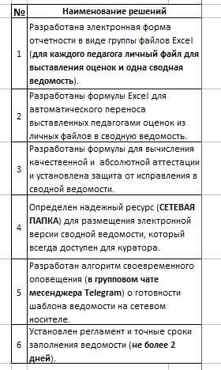
 | 4 | Студент - староста группы
 | 5 | Преподаватель 1 |  |  |  |  |  | выставляет оценку в свой файл-Excel
 | 6 | Преподаватель 2 |  |  |  |  |  | выставляет оценку в свой файл-Excel
 | 7 | Преподаватель 3 |  |  |  |  |  | выставляет оценку в свой файл-Excel
 | 8 | Преподаватель 4 |  |  |  |  |  | выставляет оценку в свой файл-Excel
 | 9 | Преподаватель 5 |  |  |  |  |  | выставляет оценку в свой файл-Excel
 | 10 | Преподаватель 6 |  |  |  |  |  | выставляет оценку в свой файл-Excel
 | 11 | Преподаватель 7 |  |  |  |  |  | выставляет оценку в свой файл-Excel
 | 12 | Преподаватель 8 |  |  |  |  |  | выставляет оценку в свой файл-Excel
 | 13 | Преподаватель 9 |  |  |  |  |  | выставляет оценку в свой файл-Excel
 | 14 | Преподаватель 10 |  |  |  |  |  | выставляет оценку в свой файл-Excel

 | № | Наименование решений
 | 1 | Разработана электронная форма отчетности в виде группы файлов Excel (для каждого педагога личный файл для выставления оценок и одна сводная ведомость).
 | 2 | Разработаны формулы Excel для автоматического переноса выставленных педагогами оценок из личных файлов в сводную ведомость.
 | 3 | Разработаны формулы для вычисления качественной и абсолютной аттестации и установлена защита от исправления в сводной ведомости.
 | 4 | Определен надежный ресурс (СЕТЕВАЯ ПАПКА) для размещения электронной версии сводной ведомости, который всегда доступен для куратора.
 | 5 | Разработан алгоритм своевременного оповещения (в групповом чате месенджера Telegram) о готовности шаблона ведомости на сетевом носителе.
 | 6 | Установлен регламент и точные сроки заполнения ведомости (не более 2 дней).

